Mode_d_emploi
 |  |  |  |  |  |  |  | Un document à ajouter, des remarques, besoin d'aide :
 |  |  | Base documentaire sur le biogaz |  |  |  |  |  | Claire Ingremeau
 |  |  |  |  |  |  |  |  | 01.46.56.41.42
 |  |  | Mode d'emploi |  |  |  |  |  | c.ingremeau@atee.fr
1. | Présentation du tableau |  |  | 7. | Rechercher un document connu par sa thématique
2. | Codes utilisés pour les thématiques |  |  | 8. | Utiliser plusieurs critères
3. | Codes utilisés pour les catégories d'installations |  |  | 9. | Conserver les résultats de sa recherche
4. | Codes utilisés pour les types de documents |  |  | 10. | Trier les documents
5. | Rechercher un document connu par son titre |  |  | 11. | Précisions
6. | Désactiver un filtre

 |  |  | Accès direct à la base documentaire ici

 | 1. | Présentation du tableau |  |  |  |  | Retour vers haut

Chaque ligne correspond à un document
Présentation du document
Titre
Auteur
Résumé
Mots-clefs
Lien web
Date

 | Le code en première colonne est un code arbitraire qui correspond à l'ordre d'entrée du document dans la base documentaire.

 | 2. | Codes utilisés pour les thématiques |  |  |  |  | Retour vers haut

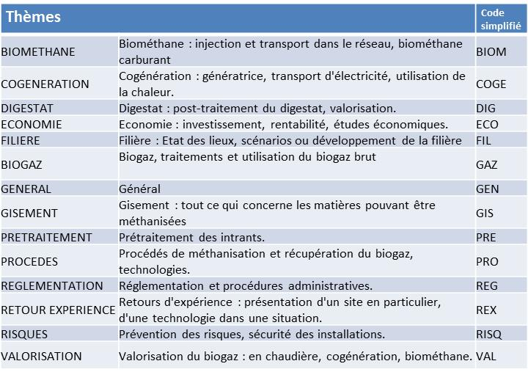

Lorsqu’un dossier recouvre deux thématiques, les codes simplifiés sont mis dans l’ordre alphabétique et séparés par &.
Exemple : COGE & PRO
C'est ce code qu'il faut utiliser lors d'une recherche

 | 3. | Codes utilisés pour les catégories d'installations |  |  |  |  | Retour vers haut

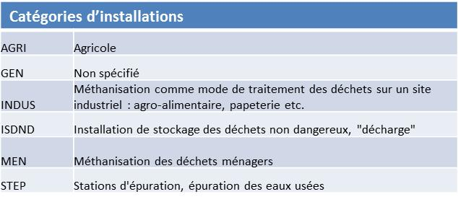

 | 4. | Codes utilisés pour les types de documents |  |  |  |  | Retour vers haut
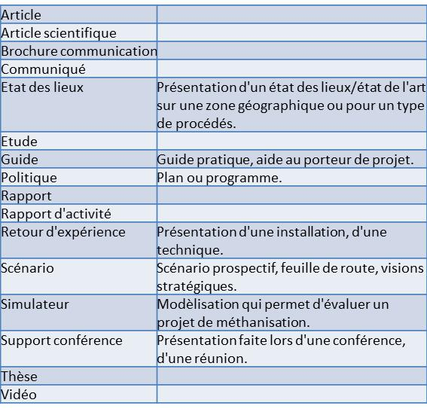

 | 5. | Rechercher un document connu par son titre |  |  |  |  | Retour vers haut

Cliquez sur la flèche noire en bas à droite de la case « Titre »

Selon la version d’excel

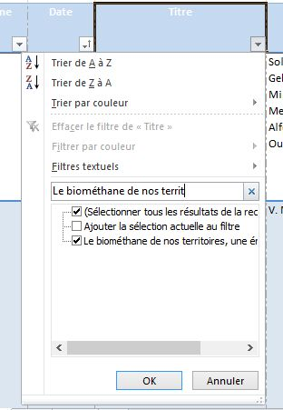
Un menu apparaît, taper le titre en entier ou une partie dans le cadre
Les titres correspondants présents dans la base de donnée s’affichent dans la partie basse
Vérifiez que le titre qui vous intéresse est coché puis cliquez sur OK

Ou

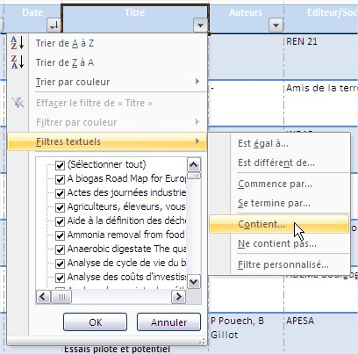

Cliquez sur « Filtres textuels » puis « Contient »

Tapez le début du titre ou ses mots clefs dans la page qui s’affiche ensuite

Puis

Les informations concernant les documents cochés sont les seuls à apparaître
Cliquez sur le lien (colonne « lien ») pour accéder au site internet hébergeant le document

 | 6. | Désactiver un filtre |  |  |  |  | Retour vers haut

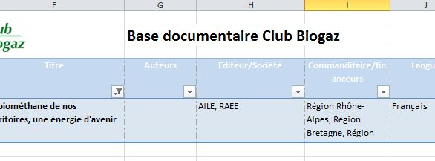
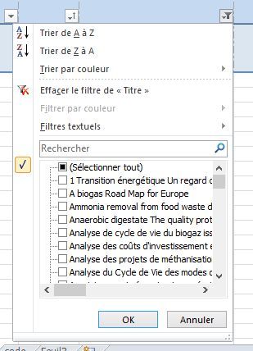
Lorsqu’un filtre est appliqué à une colonne, un logo sablier apparaît à droite de la flèche noire
Cliquez sur ce symbole, puis sur « Effacer le filtre de « Titre » » dans le menu qui s’affiche. Validez par « OK ».

Pensez à systématiquement supprimer vos filtres pour ne pas être gêné dans vos recherches futures

 | 7. | Rechercher un document connu par sa thématique |  |  |  |  | Retour vers haut

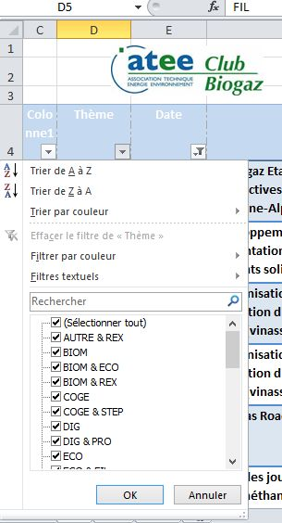
Ouvrez le menu du filtre de la colonne « Thème »
Vous avez ensuite deux possibilités :
Tapez le code simplifié du thème qui vous intéresse dans le cadre « Rechercher » pour que seules les cases comprenant ce thème (seul ou combiné) soient cochées (ou Filtres textuels>Contient ...)
Vous cochez manuellement les thématiques qui vous intéressent. Désélectionnez tout en décochant la case « sélectionner tout » puis cochez une à une les cases.
Cliquez sur « OK »
OU

 | 8. | Utiliser plusieurs critères |  |  |  | Retour vers haut

Vous pouvez utiliser plusieurs filtres à la fois
Par exemple, si vous souhaitez uniquement les documents en langue française ET publiés en 2011 :
Cochez « français » dans le menu de tri de la colonne « langue » puis cochez « 2011 » dans la colonne « date ». Les filtres sont appliqués dans l’ordre.

Pensez à systématiquement supprimer vos filtres pour ne pas être gêné dans vos recherches futures

 | 9. | Conserver les résultats de sa recherche |  |  |  |  | Retour vers haut
Si vous souhaitez faire plusieurs recherches sur différents critères et conserver la trace des documents qui vous intéressent. Vous pouvez indiquer dans la colonne "panier" que vous êtes intéressé par ce document en inscrivant "oui".

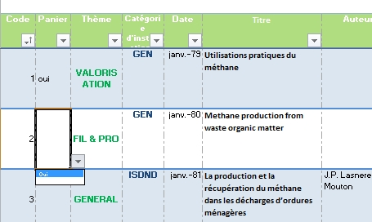

Sélectionnez "oui" dans la liste déroulante, pour la colonne "panier" du document qui vous intéresse

Pour retrouver tous les documents que vous avez marqués, alors que vous avez utilisé d'autres critères entre temps et que les documents ne sont plus visibles, sélectionnez uniquement les "oui" de la colonne panier.

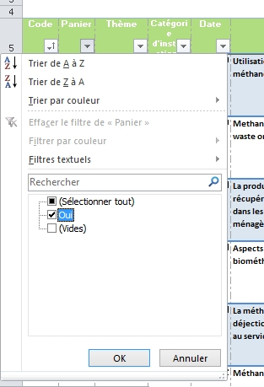

Cliquez sur la flèche de la colonne "panier"

Décochez la case (Vides)

Pensez ensuite à supprimer les "oui", pour votre prochaine recherche. Pour cela, sélectionnez toute la colonne en vous positionnant sur le haut de la case "panier", et appuyez sur la touche "Suppr" de votre clavier.

 | 10. | Trier les documents
 |  |  |  |  |  | Retour vers haut

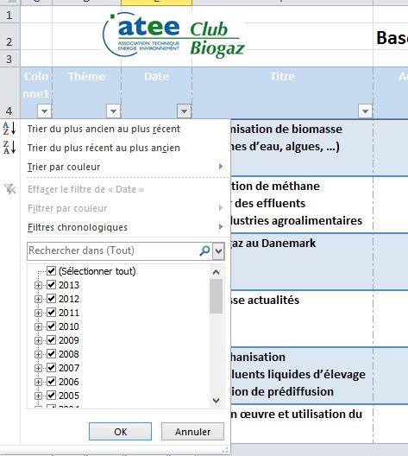
Vous pouvez trier les documents
Par exemple, trier du plus récent au plus ancien

Ouvrez le menu du filtre de la colonne « Thème » puis cliquez sur « Trier du plus ancien au plus récent »

Le fait de trier n’annule pas le filtre

 | 11. | Précisions |  |  |  | Retour vers haut

Les thématiques et types de documents dépendent de l’appréciation de l’auteur de la base documentaire
Si vous cherchez un document particulier, mieux vaut utiliser le titre et les auteurs, ou des mots clefs
Pour les dates : si seule l’année est indiquée sur le document, le document est daté du 1er janvier de l’année. Ex : "janv.-2000" pour "2000".
Les documents antérieurs à 1994 ne sont pas complètement renseignés. Seules les sections suivantes sont complétées : thème, titre, résumé, mots clefs. Si un titre vous intéresse, merci de contacter le Club Biogaz pour l’obtenir.

